ESTADISTICAS INSTITUCIONALES
Fondo Patrimonial de las Empresas Reformadas
ESTADISTICAS INSTITUCIONALES
PLAN OPERATIVO ANUAL JULIO-SEPTIEMBRE 2025

POA 2025 - T3 Ejecución General
1 | 29
90%-99% | 5
0.73 | 1

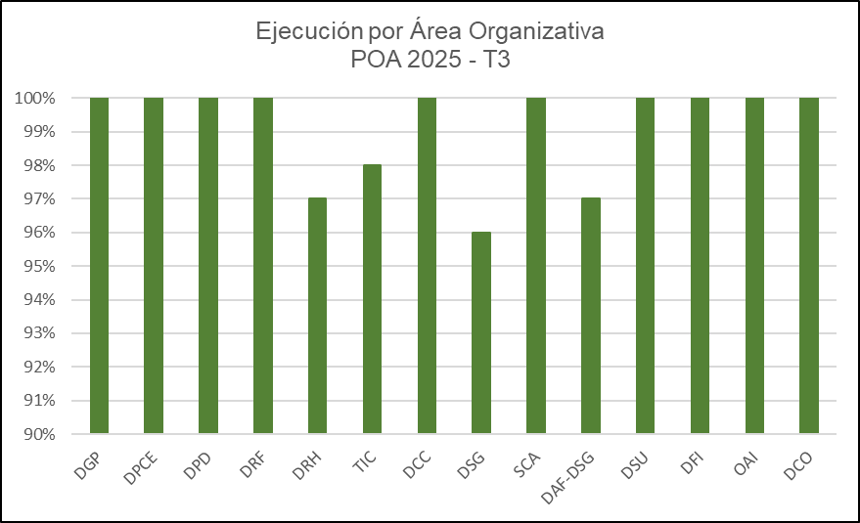

1

1

 |  |  |  | Area Organizativa | Ejecutado
 | Eje Estretegico | Ejecucion General |  | DGP | 100%
 | Eje Estrategico I: | 100% |  | DPCE | 100%
 | Eje Estrategico II: | 100% |  | DPD | 100%
 | Eje Estrategico III | 99% |  | DRF | 100%
 | % cumplimiento | 99.60% |  | DRH | 97%
 |  |  |  | TIC | 98%
 |  |  |  | DCC | 100%
 |  |  |  | DSG | 96%
 |  |  |  | SCA | 100%
 |  |  |  | DAF-DSG | 97%
 |  |  |  | DSU | 100%
 |  |  |  | DFI | 100%
 |  |  |  | OAI | 100%
 |  |  |  | DCO | 100%
 |  |  |  | % Cumplimiento | 99%

 |  | ELABORADO POR:

 |  |  | Aida Pardilla
 |  |  | Encargada de Planificacion y Desarrollo

